상품제안서
uni 제트스트림3색(0.7)+스타사각형광펜세트 | 상품코드: S28757

 |  |  |  |  |  |  | 02-713-8555 | www.synergygift.co.kr
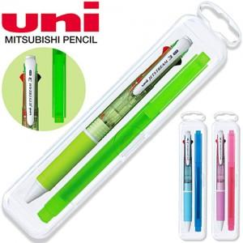

【상세/제작정보】

【인쇄/포장옵션】 | 실크, 케이스인쇄(실크) / 포장불가능

【공급단가】 | 수량 | 300~ | 500~ | 1,000~ | 3,000~ | 5,000~
*VAT별도 | 단가 | 4,590원 | 4,420원 | 4,250원 | 4,080원 | 3,970원

【상품 URL】 | https://www.synergygift.co.kr:443/src/goods_detail.php?gdno=28757

